Solicitud gráfica
 | Área: | Matemáticas |  |  | Fecha:
 | Grado: | 10
 | Título del tema: | La estadística y la combinatoria |  |  | ¿Cuaderno de estudio o recurso? | Recurso
 | Editor: | Adriana Ma. Pachón |  |  | Motor del recurso | M101

 | Código guión o recurso: | MA_10_06_CO_REC270 | ← Para determinar este código, visite la hoja de Ayuda
 |  |  |  |  | ESPECIFICACIÓN DE ARCHIVOS A ENTREGAR
Núm. | Archivo Shutterstock o ruta en web | Imagen para: | Tipo | Ubicación de la imagen en el recurso M101 | Nombre imagen SMALL | Tamaño imagen SMALL | Nombre imagen ZOOM | Tamaño imagen ZOOM | Descripción | Observaciones
IMG01 | 223459744 | Recurso M101 | Fotografía | Contenido | MA_10_06_CO_REC270_IMG01n.png | 286 x 286 px | MA_10_06_CO_REC270_IMG01a.png | 500 x 500 px | Imagen de un murciélago. Shutterstock: 424154623 Ignorar el código de la primera columna. | 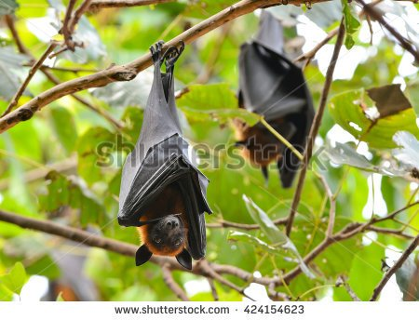
IMG02 | 182626823 | Recurso M101 | Ilustración | Contenido | MA_10_06_CO_REC270_IMG02n.png | 286 x 286 px | MA_10_06_CO_REC270_IMG02a.png | 500 x 500 px | Ilustrar en la imagen propuesta los números: 0 1 3 5 7 8 en el globo de pensamiento. O una similar. | 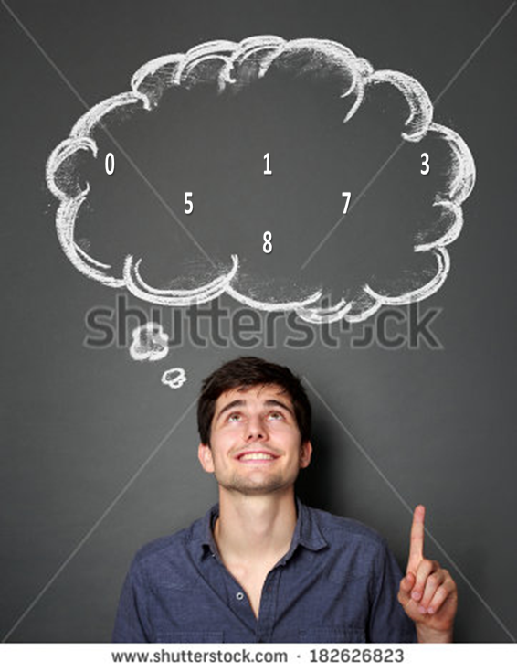
IMG03 | 393456580 | Recurso M101 | Ilustración | Contenido | MA_10_06_CO_REC270_IMG03n.png | 286 x 286 px | MA_10_06_CO_REC270_IMG03a.png | 500 x 500 px | Imagen alusiva a un premio. Shutterstock: 240441667 Ignorar el código de la primera columna
IMG04 |  | Recurso M101 | Ilustración | Contenido | MA_10_06_CO_REC270_IMG04n.png | 286 x 286 px | MA_10_06_CO_REC270_IMG04a.png | 500 x 500 px | Tabla que se muestra adjunta en la observación
IMG05 |  | Recurso M101 | Ilustración | Contenido | MA_10_06_CO_REC270_IMG05n.png | 286 x 286 px | MA_10_06_CO_REC270_IMG05a.png | 500 x 500 px | Tabla que se muestra adjunta en la observación

